O2和NMHC比对
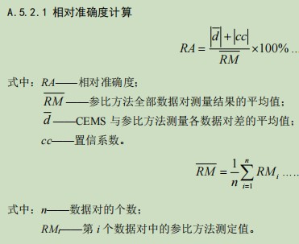
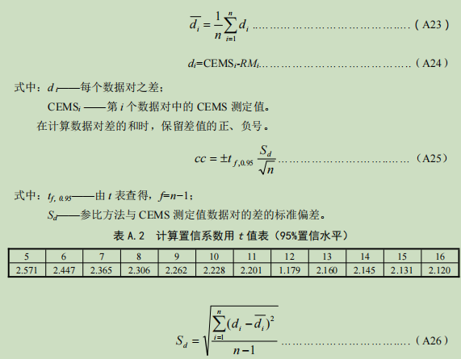
相对准确度 5组 | 含氧量 O2 |  |  | 非甲烷总烃 NMHC(mg/m3) |  |  | 相对准确度 6组 | 含氧量 O2 |  |  | 非甲烷总烃 NMHC |  |  | 相对准确度 9组 | 含氧量 O2 |  |  | 非甲烷总烃 NMHC

序号 | 参比方法 | CEMS | 对差 | 实验室 | CEMS | 对差 | 序号 | 参比方法 | CEMS | 对差 | 实验室 | CEMS | 对差 | 序号 | 参比方法 | CEMS | 对差 | 实验室 | CEMS | 对差
1 | 14.4 | 14.6 | 0.2 | 14.8 | 14.6 | -0.2 | 1 | 14.4 | 14.6 | 0.2 | 14.8 | 14.6 | -0.2 | 1 | 4.8 | 4.2 | -0.6 | 41.4 | 58.5 | 17.1
2 | 14.3 | 14.6 | 0.3 | 14.8 | 14.6 | -0.2 | 2 | 14.3 | 14.6 | 0.3 | 14.8 | 14.6 | -0.2 | 2 | 4.7 | 4.1 | -0.6 | 39.6 | 73.5 | 33.9
3 | 15.1 | 14.7 | -0.4 | 14.8 | 14.6 | -0.2 | 3 | 15.1 | 14.7 | -0.4 | 14.8 | 14.6 | -0.2 | 3 | 4.4 | 3.8 | -0.6 | 41.6 | 73.6 | 32.0
4 | 14.3 | 14.5 | 0.2 | 14.5 | 14.6 | 0.1 | 4 | 14.3 | 14.5 | 0.2 | 14.5 | 14.6 | 0.1 | 4 | 4.5 | 4 | -0.5 | 83.6 | 64.7 | -18.9
5 | 14.9 | 14.8 | -0.1 | 14.5 | 14.6 | 0.1 | 5 | 14.9 | 14.8 | -0.1 | 14.5 | 14.6 | 0.1 | 5 | 4.4 | 3.9 | -0.5 | 8.39 | 48.8 | 40.4
平均值 RM | 14.60 | 14.64 | 0.04 | 14.68 | 14.60 | -0.08 | 6 | 14.4 | 14.7 | 0.3 | 14.6 | 14.6 | 0.0 | 6 | 4.4 | 3.8 | -0.6 | 10.6 | 23.1 | 12.5
绝对误差（%） | 0.04 |  |  | -0.08 |  |  | 平均值 RM | 14.57 | 14.65 | 0.08 | 14.67 | 14.60 | -0.07 | 7 | 4.5 | 3.9 | -0.6 | 8.09 | 17.4 | 9.3
数据对差的标准偏差Sd | 0.29 |  |  | 0.16 |  |  | 绝对误差（%） | 0.08 |  |  | -0.07 |  |  | 8 | 4.5 | 4 | -0.5 | 8.82 | 18.1 | 9.3
置信系数 cc(t=2.776) | 0.36 |  |  | 0.20 |  |  | 数据对差的标准偏差Sd | 0.28 |  |  | 0.15 |  |  | 9 | 4.3 | 3.8 | -0.5 | 8.4 | 18.6 | 10.2
相对准确度 RA(%) | 2.72% |  |  | 1.93% |  |  | 置信系数 cc(t=2.571) | 0.29 |  |  | 0.16 |  |  | 平均值 | 4.50 | 3.94 | -0.56 | 27.83 | 44.03 | 16.20
 |  |  |  |  |  |  | 相对准确度 RA(%) | 2.58% |  |  | 1.53% |  |  | 绝对误差 | -0.56 |  |  | 16.20
 |  |  |  |  |  |  |  |  |  |  |  |  |  | 数据对差的标准偏差 | 0.05 |  |  | 17.77
 |  |  |  |  |  |  | O2(%) | ＞5.0 | ≤15% |  |  |  |  | 置信系数 cc(t=2.306) | 0.04 |  |  | 13.66
 |  |  |  |  |  |  |  | ≤5.0 | ≤±1.0% |  |  |  |  | 相对准确度 RA(%) | 13.25% |  |  | 107.29%

 |  |  |  |  |  |  | 标准浓度 |  |  | 采样前 | 采样后
 |  |  |  |  |  |  | 60.85 | 60 | 61 | -1.40% | 0.25%
 |  |  |  |  |  |  | 60.85 | 61 | 60 | 0.25% | -1.40%
 |  |  |  |  |  |  | 50 | 50.1 | 50.2 | 0.20% | 0.40%
 |  |  |  |  |  |  | 26.73 | 26.77 | 26.76 | 0.15% | 0.11%
 |  |  |  |  |  |  | 26.73 | 26.77 | 26.76 | 0.15% | 0.11%

HJ 75-2017 计算置信系数用t值表（95%置信水平）
次数 n | 4 | 11 | 12 | 13 | 14 | 15
t | 2.776 | 2.201 | 1.179 | 2.16 | 2.145 | 2.131

水质在线比对
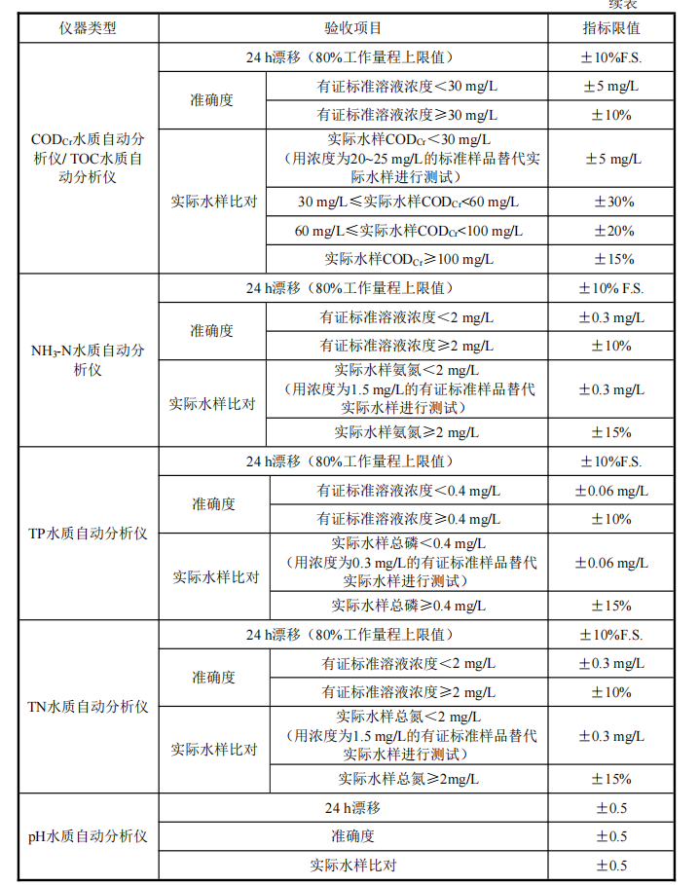
实际水样测定 （验收） |  |  |  |  |  |  |  | 数值 | [H+] | [OH-]
样品编号 | 采样时间 | 在线仪器测定值 | 实验室测定值 | 绝对误差 | 相对误差（%） | 结果 评定 | 备注 | 7.22 | 6.0255958607E-08 | 1.6595869074E-07
 |  | 124.3 | 103.5 | 0.85 | 0.84% | 合格 | (CODCr、NH3-N、TP、TN) | 8.07 | 8.511380382E-09 | 1.1748975549E-06
 |  | 79.5 | 98.6 |  |  |  |  | 7.78 | 1.6595869074E-08 | 6.0255958607E-07
 |  | 124.3 | 103.5 | 0.85 | 0.84% | 合格 |  | 8.18 | 6.6069344801E-09 | 1.5135612484E-06
 |  | 79.5 | 98.6 |  |  |  |  | 7.03 | 9.332543008E-08 | 1.0715193052E-07
 |  | 124.3 | 103.5 | 0.85 | 0.84% | 合格 |  | 7.65 | 2.2387211386E-08 | 4.4668359215E-07
 |  | 79.5 | 98.6 |  |  |  |  | 浓度均值 | 3.4613797335E-08 | 6.6846876714E-07
 |  | 6.861 | 6.86 | 0.001 | - | 合格 | pH；如pH测量偏差太大，则需用右侧计算公式。 | 剩余浓度 | -6.3385496981E-07 | 6.3385496981E-07
 |  | 6.861 | 6.86 |  |  |  |  | 总浓度 | 1.540221688E-08 | 6.4925718669E-07
 |  | 6.861 | 6.86 |  |  |  |  | pH | 7.812 | 7.8124167656
 |  | 6.861 | 6.86
 |  | 6.861 | 6.86
 |  | 6.861 | 6.86
质控样品测定
标样编号 | 测试 时间 | 标准样品浓度 | 在线仪器测定值 | 绝对误差 | 相对误差（%） | 结果 评定 | 备注
 |  | 50 | 49 | - | -4.00% | 合格 | 采用有证标准样品作为准确度试验考核样品，分别用两种浓度的有证标准样品进行考核， 一种为接近实际废水排放浓度的样品，另一种为接近相应排放标准浓度2～3倍的样品 (CODCr、NH3-N、TP、TN)
 |  |  | 48
 |  |  | 47
 |  | 250 | 250 | - | -0.13% | 合格
 |  |  | 249
 |  |  | 250
 |  | 4.008 | 4.009 | -0.004 | - | 合格 | pH水质自动分析仪的电极浸入pH=4.008（25 ℃）的有证标准样品，连续测定6次，计算6次测定值的算术平均值与标准值的误差。
 |  |  | 4.006
 |  |  | 4.005
 |  |  | 4.003
 |  |  | 4.002
 |  |  | 4.000

